상품제안서
엘빈 이중진공 스텐머그 | 상품코드: F31857

 |  |  |  |  |  |  | 02-412-0044 | www.easy1.co.kr
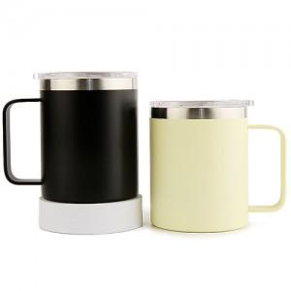

【상세/제작정보】 | <p><span style="font-size: 12pt;"><b>* 배송비- 한박스 30개 / 4500원별도</b></span></p><p>&nbsp;</p>

【인쇄/포장옵션】 | 레이저, DTF / 포장지포장

【공급단가】 | 수량 | 100~ | 300~ | 500~ | 1,000~ | 3,000~
*VAT별도 | 단가 | 6,500원 | 6,250원 | 6,090원 | 5,980원 | 5,830원

【상품 URL】 | https://dev.easy1.co.kr:443/src/goods_detail.php?gdno=31857

